0.교육신청서
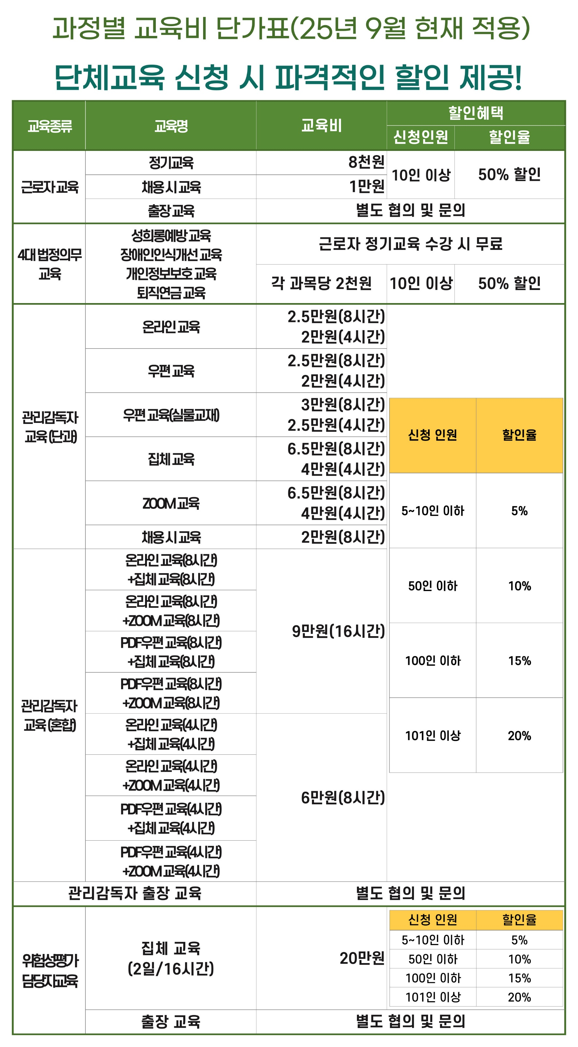
단체교육신청서 www.kosafe.or.kr |  |  | 교육비 계산기

 |  |  | * 수강인원을 입력하시면 자동으로 할인율이 적용된 금액을 보실수 있습니다.
구분 |  | 입력사항 | 1. 근로자 교육
교육종류 |  |  | 신청 교육명 | 금액 | 수강인원 | 적용할인율 | 할인적용금액
신청 교육명 |  |  | 사무직 상반기 6H | 8,000원 | 0명 | 0% | 0원
신청 인원 |  |  | 사무직 상반기 3H(무재해) | 8,000원 | 0명 | 0% | 0원
교육 희망 시작일 |  |  | 사무직 하반기 6H | 8,000원 | 0명 | 0% | 0원
교육종료일 |  |  | 사무직 하반기 3H(무재해) | 8,000원 | 0명 | 0% | 0원
기관정보 | 사업장명 |  | 사무직 외 상반기 12H | 10,000원 | 0명 | 0% | 0원
 | 사업자등록번호 |  | 사무직 외 상반기 6H(무재해) | 10,000원 | 0명 | 0% | 0원
 | 고유번호(해당시) |  | 사무직 외 하반기 12H | 10,000원 | 0명 | 0% | 0원
 | 대표자명 |  | 사무직 외 하반기 6H(무재해) | 10,000원 | 0명 | 0% | 0원
 | 전화번호 |  | 근로자 채용 시 교육 8H | 10,000원 | 0명 | 0% | 0원
 | 사업장주소 |  | 2. 4대법정의무 교육
교육담당 | 이름 |  | 신청 교육명 | 금액 | 수강인원 | 적용할인율 | 할인적용금액
 | 연락처 |  | 직장 내 성희롱예방 교육 | 2,000원 | 0명 | 0% | 0원
 | 이메일 |  | 직장 내 장애인인식개선 교육 | 2,000원 | 0명 | 0% | 0원
회계담당 | 이름 |  | 개인정보보호 교육 | 2,000원 | 0명 | 0% | 0원
 | 연락처 |  | 퇴직연금 교육 | 2,000원 | 0명 | 0% | 0원
 | 이메일 |  | 3. 관리감독자 교육(단과)
결제수단 |  |  | 신청 교육명 | 금액 | 수강인원 | 적용할인율 | 할인적용금액
기타문의사항 |  |  | 온라인교육 8시간 | 25,000원 | 0명 | 0% | 0원
 |  |  | 온라인교육 4시간 (무재해) | 20,000원 | 0명 | 0% | 0원
 |  |  | PDF우편교육 8시간 | 25,000원 | 0명 | 0% | 0원
 |  |  | PDF우편교육 4시간(무재해) | 20,000원 | 0명 | 0% | 0원
 |  |  | 실물교재 우편교육 8시간 | 30,000원 | 0명 | 0% | 0원
 |  |  | 실물교재 우편교육 4시간(무재해) | 25,000원 | 0명 | 0% | 0원
 |  |  | 집체/줌교육 8시간 | 65,000원 | 0명 | 0% | 0원
 |  |  | 집체/줌교육 4시간 무재해 | 40,000원 | 0명 | 0% | 0원
 |  |  | 온라인 채용 시 교육 8시간 | 20,000원 | 0명 | 0% | 0원
 |  |  | 4. 관리감독자 교육(혼합)
 |  |  | 신청 교육명 | 금액 | 수강인원 | 적용할인율 | 할인적용금액
 |  |  | 온라인교육(8시간)+집체교육(8시간) | 90,000원 | 0명 | 0% | 0원
 |  |  | 온라인교육(8시간)+ZOOM교육(8시간) | 90,000원 | 0명 | 0% | 0원
 |  |  | PDF우편교육(8시간)+집체교육(8시간) | 90,000원 | 0명 | 0% | 0원
 |  |  | PDF우편교육(8시간)+ZOOM교육(8시간) | 90,000원 | 0명 | 0% | 0원
 |  |  | 온라인교육(4시간)+집체교육(4시간) | 60,000원 | 0명 | 0% | 0원
 |  |  | 온라인교육(4시간)+ZOOM교육(4시간) | 60,000원 | 0명 | 0% | 0원
 |  |  | PDF우편교육(4시간)+집체교육(4시간) | 60,000원 | 0명 | 0% | 0원
 |  |  | PDF우편교육(4시간)+ZOOM교육(4시간) | 60,000원 | 0명 | 0% | 0원
 |  |  | 5.위험성평가 담당자 교육
 |  |  | 신청 교육명 | 금액 | 수강인원 | 적용할인율 | 할인적용금액
 |  |  | 위험성평가담당자교육 16H | 200,000원 | 0명 | 0% | 0원
 |  |  | 최종산출금액 합계 |  |  |  | 0원

